상품제안서
신사양말세트 1족 | 상품코드: F13037

 |  |  |  |  |  |  | 02-412-0044 | www.easy1.co.kr
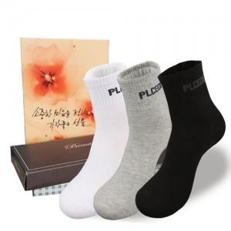

【상세/제작정보】 | 스티커사이즈:8x3 종이케이스 포함

【인쇄/포장옵션】 | 기타 / 별도문의

【공급단가】 | 수량 | 150~ | 500~ | 1,000~ | 2,000~ | 3,000~
*VAT별도 | 단가 | 1,750원 | 1,690원 | 1,620원 | 1,560원 | 1,520원

【상품 URL】 | https://dev.easy1.co.kr:443/src/goods_detail.php?gdno=13037

